关系图
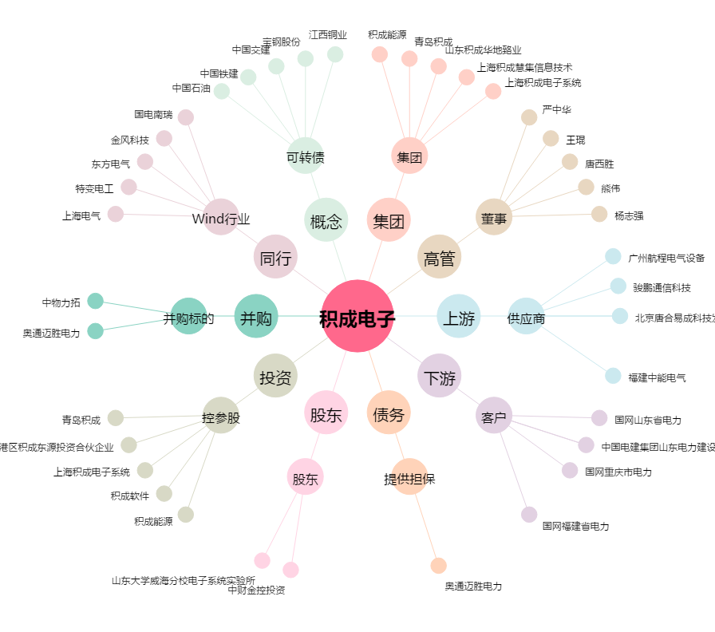
积成电子[002339.SZ] - 关系概览图

